Worksheet
 |  |  |  |  | 8 (812) 565 05 34 |  |  | sales@miniworks.ru
 |  |  |  |  | Владивосток |  |  | отдел продаж
 |  |  | Адрес |  |  |  |  | Режим работы
 |  |  | Санкт-Петербург, улица Маршала Новикова, 28Е |  |  |  |  | Пн – Пт: с 8:00 до 18:00
112018102N
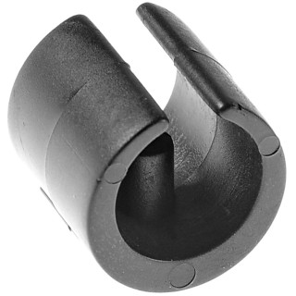 |  | 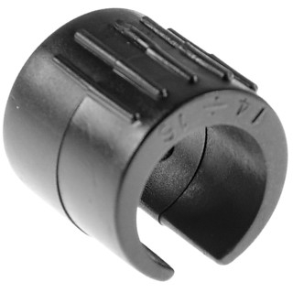 |  | 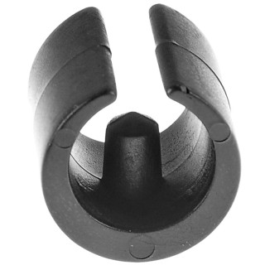 |  | 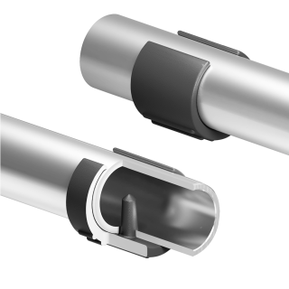
Артикул |  | Цвет |  | от 10000 | от 5000 | от 1000 | от 500 | от 100 | розница | Наличие на 15.08.2026
112018102N |  | черный |  | 4,90 р. 2,45 р. | 5,40 р. 2,70 р. | 6,00 р. 3,00 р. | 7,90 р. 3,95 р. | 9,60 р. 4,80 р. | 15,00 р. 7,50 р. | —
112018102B |  | белый |  | 5,88 р. 2,94 р. | 6,48 р. 3,24 р. | 7,20 р. 3,60 р. | 9,48 р. 4,74 р. | 11,52 р. 5,76 р. | 18,00 р. 9,00 р. | —
112018102G |  | серый |  | 5,88 р. 2,94 р. | 6,48 р. 3,24 р. | 7,20 р. 3,60 р. | 9,48 р. 4,74 р. | 11,52 р. 5,76 р. | 18,00 р. 9,00 р. | 85341
 | Все цены указаны в рублях и включают в себя НДС. Все цены указаны при условии 100% предоплаты и действительны в течение 5 дней. Все цены указаны при условии самовывоза продукции со склада в г. Владивосток (для иногородних клиентов доставка до склада ТК в г. Владивосток бесплатна). Все цены указаны за стандартный цвет для каждого вида изделия (изменение цвета на любой из предлагаемой палитры +20% к стоимости, изменение цвета на любой по системе RAL +50% к стоимости). О возможных сроках поставки заказного товара, необходимо уточнять заранее

